Hoja1
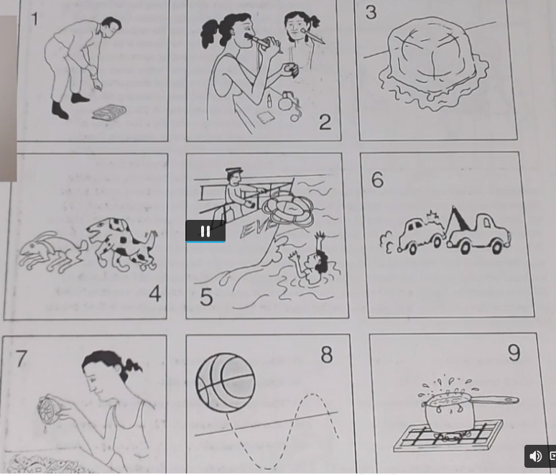
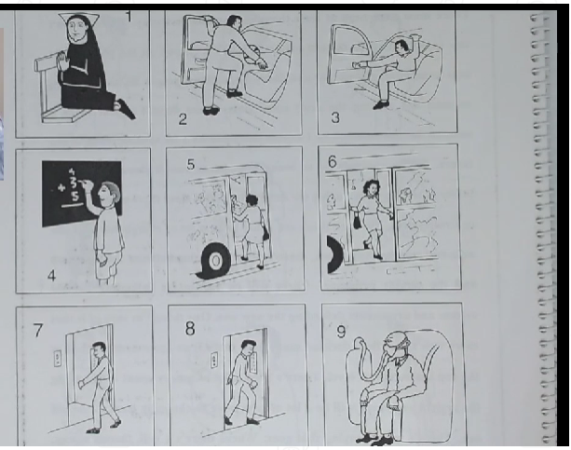
1 | the non is praiyng
2 | he's gettin into the car
3 | Hs'e getting out of the car
5 | He's gettingh on the bus
6 | He's gettin of the bus
7 | he's getting on the elevatot
8 | he's getting of the elevatot
4 | hes adding up the numbers/ hes wirting on the chuckboard
9 | he's breathing through a respiratior
10 | she's blowing out the candels
12 | The taylor is taking measurments
11 | he's giving a speech to the audience

